상품제안서
백곰 아동 2종 세트 (스푼 1P + 포크 1P) | 상품코드: F27961

 |  |  |  |  |  |  | 02-412-0044 | www.easy1.co.kr
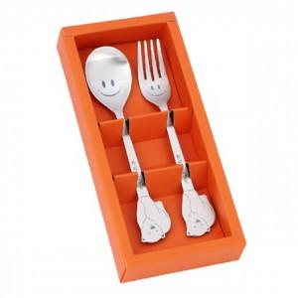

【상세/제작정보】

【인쇄/포장옵션】 | 레이저 / 포장불가능

【공급단가】 | 수량 | 100~ | 300~ | 500~ | 1,000~ | 3,000~
*VAT별도 | 단가 | 6,060원 | 5,960원 | 5,820원 | 5,670원 | 5,570원

【상품 URL】 | https://dev.easy1.co.kr:443/src/goods_detail.php?gdno=27961

